说明
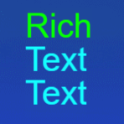
序号 | 字段 | 作用 | 说明
1 | ShowLocation | 道具在哪的背包显示 | 第1位.竖版大厅背包 第2位.Tienlen大厅背包
2 | Classify | 道具类型区分 | 1，全部 2，道具 3，兑换
3 | Type | 道具种类区分 | 1，宠物碎片 2，角色碎片 3，兑换卡 4，其他
4 | Effect | 道具功能 | 第1位，使用 第2位，赠送 第3位，出售
5 | Composition | 能否叠加 | 1，能 2，不能
6 | SaleType | 出售类型 | 1，金币 2，钻石

描述字体颜色
<color=#00ff00>Rich</color>\n<color=#0fffff>Text</color>\n<color=#0fffff>Text</color>

